상품제안서
송월 카운테스마라 헤링본스티치160g 30수 5매+쇼핑백 | 상품코드: S38477

 |  |  |  |  |  |  | 02-713-8555 | www.synergygift.co.kr
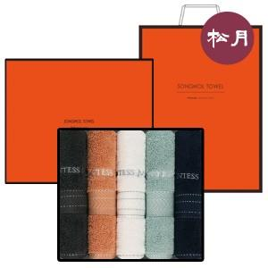

【상세/제작정보】 | <p><span style="font-size: 14pt;">※ 자수인쇄 디자인에 따라 인쇄비 편차 발생 됩니다.</span></p>

【인쇄/포장옵션】 | 실크, 자수인쇄(4매) / 포장지포장

【공급단가】 | 수량 | 25~ | 100~ | 300~ | 500~ | 1,000~
*VAT별도 | 단가 | 30,030원 | 29,560원 | 28,870원 | 27,720원 | 26,560원

【상품 URL】 | https://www.synergygift.co.kr:443/src/goods_detail.php?gdno=38477

